A4サイズ
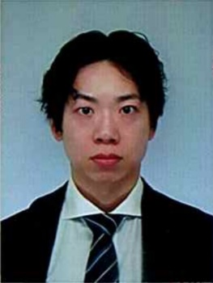
写真を貼る位置
写真を貼る必要がある場合
1.縦 36～40mm
横 24～30mm
2.本人単身胸から上
3.裏面のりづけ
4.裏面に氏名記入
履 歴 書 |  |  | 2024年3月3日現在
ふりがな | でむら かずひこ |  | ※性別 |  | 年 | 月 | 学 歴・職 歴
氏 名 | 出村 和彦 |  | 男

生年月日 | 1991 年 6 月 23 日 （満 32 歳）
ふりがな | おおさかしひらのくながよしながはら |  |  | 電話 090-3357-5298
現住所 （〒 547 - 0016 ） |  |  |  | E-mail
大阪市平野区長吉長原4-12-14 |  |  |  | kdengineer5298@gmail.com

ふりがな |  |  |  | 電話 | 年 | 月 | 免 許・資 格
連絡先（〒 － ） （現住所以外に連絡を希望する場合のみ記入） |  |  |  | E-mail | 2010 | 6 | 普通自動車第一種運転免許 取得
同上 |  |  |  |  | 2022 | 3 | Oracle Certified Java Programmer, Silver SE 11 取得

年 | 月 | 学 歴・職 歴
 |  | 学 歴
2010 | 3 | 上宮高等学校 卒業
2011 | 4 | 大阪電気通信大学 総合情報学部 入学 |  |  | 志望動機
2015 | 3 | 大阪電気通信大学 総合情報学部 卒業 |  |  | 私は御社でWebエンジニアとして働きたいと考えています。 専門的なスキルを武器に活躍して、お客様のお役に立ちたいと考えております。 エンジニアとして働く為に、就労移行支援事業所に通所し、プログラミングを学習し、積極的に現役エンジニアの方々にお話を伺いながら、学習を進めて参りました。 目標達成の為に計画をしっかりと立て、継続して物事に取り組める点が自分の長所になります。 チーム開発の経験もありますので、この経験も御社で是非活かしていきたいと考えています。

 |  | 職 歴
2015 | 4 | 株式会社 電算情報技研 入社
2021 | 2 | 一身上の都合により退職
2021 | 6 | 株式会社 フルウィル 入社
2023 | 3 | 一身上の都合により退職 |  |  | 本人希望記入欄（特に給与、職種、勤務時間、勤務地、その他についての希望などがあれば記入）
 |  |  |  |  | 貴社の規定に従います。
 |  | 以 上

※「性別」欄：記載は任意です。未記載とすることも可能です。

